送货单

深圳市前海新丝路科技有限公司
深圳市南山区西丽镇松白路南岗第一工业区3栋4楼
联系电话：0755-22675580 传真：0755-22675580
送货单
客户名称： | 005
收货地址： | 广东省东莞市桥头镇石水口银湖工业区银湖路49号 |  |  |  | 送货单号： | ZBX23071200040
联系人/电话： | 雷小军 | 15913732878/15384266176 |  |  | 日期： | 2023/07/12
序号 | 订单号码 | 规格型号 | 物料编码 | 物料名称 | 单位 | 交货数量 | 备注
1 | UC-20230704-001 | TX_USB_SUB_RevB打样资料202304703 | 待录入 | 线路板 | PCS | 200
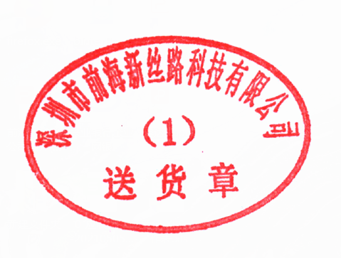
贵司在收货后请即刻核实数量及品质,若对品质有异议,请在2日内提出,否则视为合格 |  |  |  | 备注：1）签收请以正楷字体签收,请回签两联以上送货单。2）收货人为收货单位的授权人员，收货人签字行为的法律后果由收货单位承担。
送货单位：（盖章） |  |  |  | 收货单位：（盖章）
送货人：陈 |  |  |  | 收货人： 日期：
第一联（白联）存根 第二联（红联）回单 第三联（蓝联）回单 第四联（绿联）客户 第五联（黄联）客户

